المؤشرات الكلية

سوق العراق للاوراق المالية
جلسة الاثنين 2026/1/19 |  |  |  | تقرير أسعار الأسهم المتداولة لسوق العراق للأوراق المالية
الجلسة (10)
الاسهم المتداولة المدرجة و OTC |  |  | 550,599,761 |  |  | قيمة الأسهم المتداولة المدرجة و OTC |  | 1,080,500,319 |  |  | صفقات الشركات المدرجة وOTC | 679
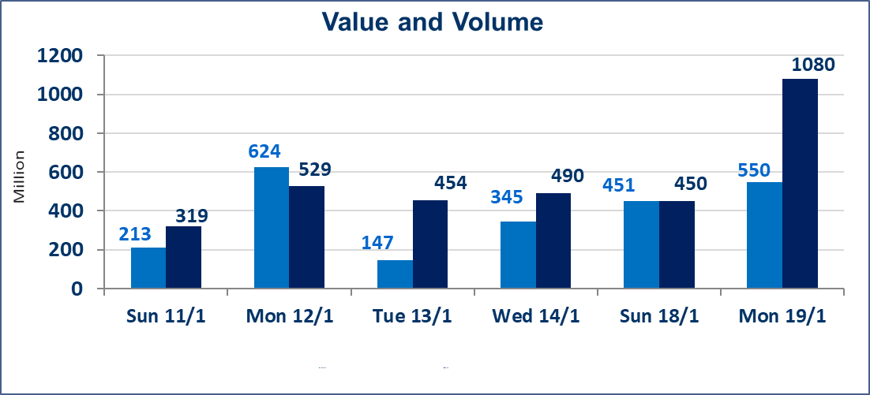
المؤشر60 ISX اليوم | 968.00 |  | نقطة |  |  | المؤشر15 ISX اليوم | 1204.70 | نقطة
المؤشر 60 ISX السابق | 963.56 |  | نقطة |  |  | المؤشر 15 ISX السابق | 1198.16 | نقطة
نسبة التغير | 0.46 |  | % |  |  | نسبة التغير | 0.55 | %
عدد النقاط | 4.44 |  | نقطة |  |  | عدد النقاط | 6.54 | نقطة

الشركات المدرجة | 104 | OTC | 14 | 118 |  | الشركات غير المتداولة المدرجة | 42 | OTC | 13 | 55
الشركات المتداولة | 46 | OTC | 1 | 47 |  | الشركات المرتفعة |  |  | 9
شركات الهيئة العامة |  |  |  | 5 |  | الشركات المنخفضة |  |  | 18
الموقوفة بقرار من هيأة الأوراق المالية |  |  |  | 11
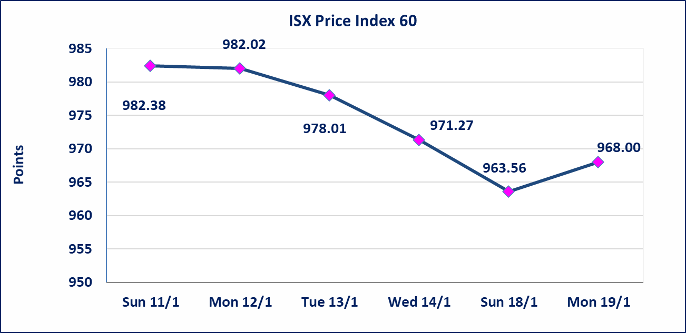
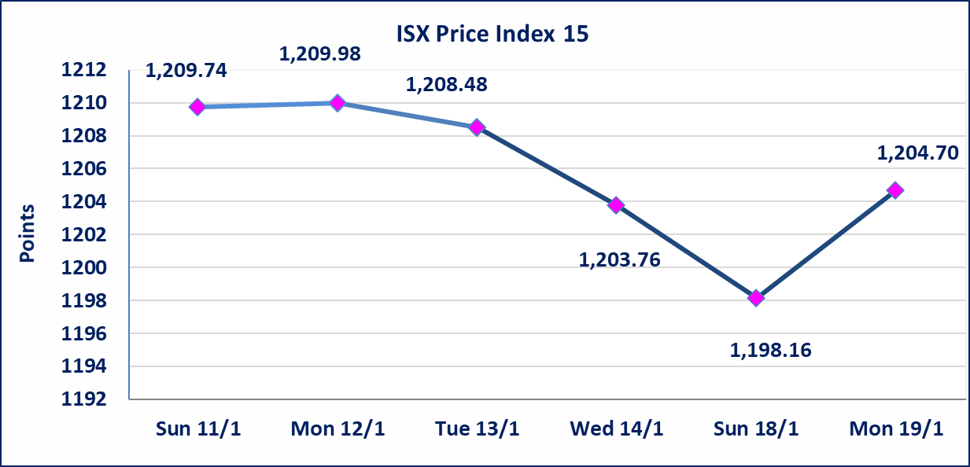

إستبعاد سعر | إستبعاد سعر إغلاق آخر عقد في جلسة اليوم على أسهم شركة مصرف الاستثمار البالغ (0.260) دينار ليكون (0.250) دينار سعر الاغلاق الحالي .
المواد الانشائية الحديثة (IMCM) | أرسل سوق العراق للاوراق المالية كتاب إلى شركة المواد الانشائية الحديثة للافصاح عن اهم الاحداث الجوهرية التي أدت إلى ارتفاع سعر السهم لجلستين بكامل حدود نسبة التغير لجسلتي 1/13 و 2026/1/18.
الحمراء للتامين (NHAM) | اجابة الشركة بان الارتفاع يعود ان ايرادات الشركة سجلت ارتفاعا لغاية الربع الثالث لهذه السنة والايرادات مستمرة بالارتفاع لنهاية السنة الحالية سيتم اعادة التداول على اسهم الشركة اعتبارا من جلسة الثلاثاء 2026/1/20
فنددق فلسطين (HPAL) | اجابة الشركة بعدم وجود احداث جوهرية أدت إلى انخفاض سعر السهم لجلستين بكامل حدود نسبة التغير لجسلتي 1/13 و 2026/1/14.تم اعادة التداول على اسهم الشركة اعتبارا من جلسة الاثنين 2026/1/19
سندات انجاز - الاصدارية الثانية فئة(500,مليون) | ايقاف التداول على سندات انجاز الاصدارية الثانية دينار إعتباراً من جلسة الاربعاء 2026/1/14 لقرب استحقاق الفائدة نصف سنوية 2026/1/20.
الحد الأعلى والادنى للتغير في السعر | نسبة التغير في المنصة النظامية (15%)، نسبة التغير في المنصة الثانية (20%)، نسبة التغير في المنصة الثالثة (5%) إرتفاعاً وإنخفاضاً من سعر الاغلاق السابق.
Web site : www.isx-iq.net E-mail : info-isx@isx-iq.net |  |  |  |  | 07834000034 - 07711211522 : ص . ب :3607 العلوية الهاتف |  |  |  |  |  | بغداد /الكرادة/ قرب المسرح الوطني /مجاور مصرف الخليج التجاري

نسبة التغير
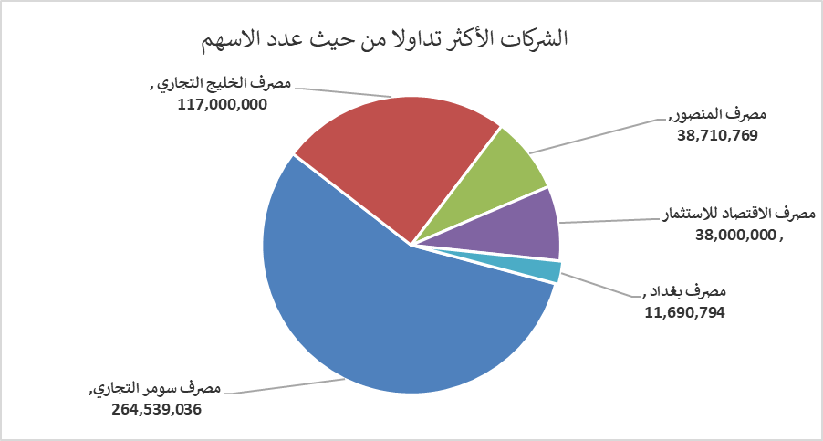
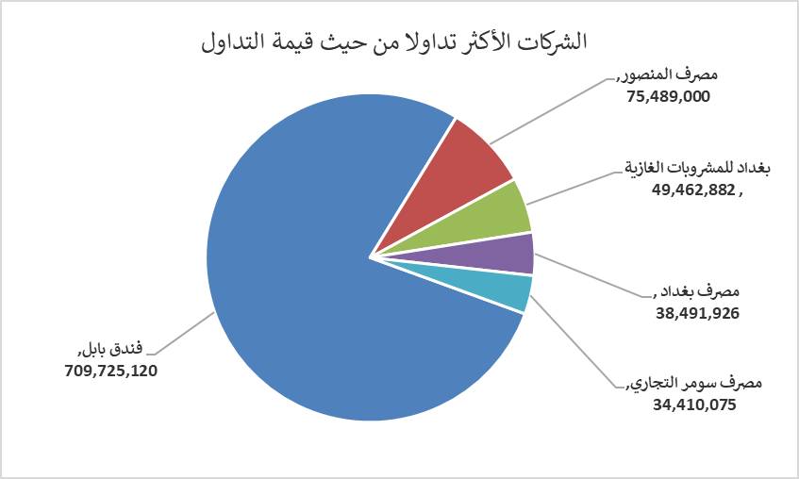
الشركات الأكثر ارتفاعاً وانخفاضاً

نسبة التغير لاسعار الاغلاق الاكثر ارتفاعاً |  |  |  | نسبة التغير لاسعار الاغلاق الاكثر انخفاضاً
اسم الشركة | اغلاق | التغير(%) | الاسهم المتداولة | اسم الشركة | اغلاق | التغير (%) | الاسهم المتداولة
سد الموصل السياحية | 17.510 | 14.97 | 5,000 | بابل للانتاج الحيواني والنباتي | 7.800 | -10.34 | 197,905
مصرف الاستثمار | 0.250 | 8.70 | 9,019,596 | الامين للتأمين | 0.900 | -9.09 | 4,093,406
مصرف العراقي الاسلامي | 1.050 | 5.00 | 4,926,124 | مصرف سومر التجاري | 0.130 | -7.14 | 264,539,036
المواد الانشائية الحديثة | 1.260 | 5.00 | 983,417 | بغداد العراق للنقل العام | 23.250 | -7.00 | 199,339
المصرف الدولي الإسلامي | 0.250 | 4.17 | 11,450 | فنددق فلسطين | 22.700 | -4.98 | 683,600

الشركات الاكثر نشاطا حسب الاسهم المتداولة (حجم التداول) |  |  |  | الشركات الاكثر نشاطا حسب القيمة المتداولة
اسم الشركة | اغلاق | التغير(%) | الاسهم المتداولة | اسم الشركة | اغلاق | التغير (%) | القيمة المتداولة
مصرف سومر التجاري | 0.130 | -7.14 | 264,539,036 | فندق بابل | 104.000 | 3.99 | 709,725,120
مصرف الخليج التجاري | 0.280 | 0.00 | 117,000,000 | مصرف المنصور | 1.950 | 0.52 | 75,489,000
مصرف المنصور | 1.950 | 0.52 | 38,710,769 | بغداد للمشروبات الغازية | 5.700 | -0.35 | 49,462,882
مصرف الاقتصاد للاستثمار | 0.220 | -4.35 | 38,000,000 | مصرف بغداد | 3.300 | -0.60 | 38,491,926
مصرف بغداد | 3.300 | -0.60 | 11,690,794 | مصرف سومر التجاري | 0.130 | -7.14 | 34,410,075

